Лист1
Класс | Precision | Recall | F-мера | Accuracy
Пневмония | 0.89 | 0.89 | 0.89 | 0.91
Норма | 0.82 | 0.82 | 0.82

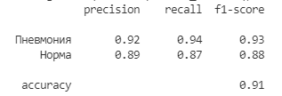
Класс | Precision | Recall | F-мера | Accuracy
Пневмония | 0.92 | 0.94 | 0.93 | 0.91
Норма | 0.89 | 0.87 | 0.88

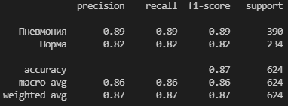
VGG16 | Класс | Экспертная оценка
 |  | Пневмония | Норма
 | Пневмония | 348(TP) | 42(FP)
 | Норма | 42(FN) | 192(TN)

Model | Класс | Экспертная оценка
 |  | Пневмония | Норма
 | Пневмония | 371(TP) | 19(FP)
 | Норма | 32(FN) | 202(TN)

